サンドイッチ
『第1回 街パングランプリ』 一次審査用事前送付書類 -パンの詳細情報- |  |  |  |  |  |  |  |  |  |  |  |  |  | 『第1回 街パングランプリ』 一次審査用事前送付書類 -パンの詳細情報-

例
【総菜パン部門】該当するパン |  |  |  |  |  |  |  |  |  |  |  |  |  | パンの全体写真を添付してください。
 | サンドイッチ |  |  |  |  |  |  |  |  |  |  |  |  | 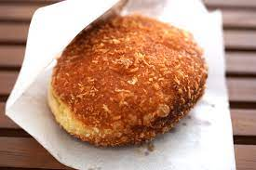

作品の概要をご記入下さい。
作品名

作品の大きさ |  |  | 縦 |  | ㎜ | × | 横 | ㎜ | × | 高 |  | ㎜
価格 |  | 販売価格 |  |  | 円 | 材料原価 |  |  | 円 | 原価率 | #DIV/0! |  | ％

コンセプト(一言）

作品の特徴(100文字以内)

例
現在の文字数 |  |  | 0
作品に使用した生地の種類、配合表と、フィリング配合の名称をご記入下さい。 |  |  |  |  |  |  |  |  |  |  |  |  |  | パンの断面画像を添付してください。
生地 |  |  |  |  | フィリング |  |  |  |  |  |  |  |  | 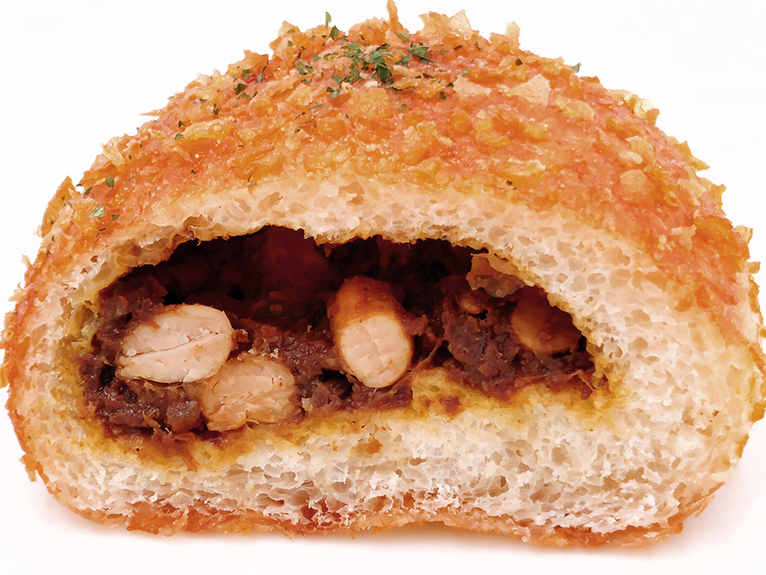
材料名 |  |  |  | 対紛％ | 材料名 |  |  | ％かg |  | 製造工程(成型、内容など）

備考欄：

 |  |  |  |  |  |  |  |  | 日本リアルベーカリー協会 |  |  |  |  |  | 日本リアルベーカリー協会

焼き込み調理
『第1回 街パングランプリ』 一次審査用事前送付書類 -パンの詳細情報- |  |  |  |  |  |  |  |  |  |  |  |  | 『第1回 街パングランプリ』 一次審査用事前送付書類 -パンの詳細情報-

例
【総菜パン部門】該当するパン |  |  |  |  |  |  |  |  |  |  |  |  | パンの全体写真を添付してください。
 |  |  |  | 焼き込み調理

作品の概要をご記入下さい。
作品名

作品の大きさ |  | 縦 |  | ㎜ | × | 横 | ㎜ | × | 高 |  | ㎜
価格 | 販売価格 |  |  | 円 | 材料原価 |  |  | 円 | 原価率 | #DIV/0! |  | ％

コンセプト(一言）

作品の特徴(100文字以内)

例
現在の文字数 |  | 0
作品に使用した生地の種類、配合表と、フィリング配合の名称をご記入下さい。 |  |  |  |  |  |  |  |  |  |  |  |  | パンの断面画像を添付してください。
生地 |  |  |  | フィリング
材料名 |  |  | 対紛％ | 材料名 |  |  | ％かg |  | 製造工程(成型、内容など）

備考欄：

 |  |  |  |  |  |  |  | 日本リアルベーカリー協会 |  |  |  |  |  | 日本リアルベーカリー協会

カレーパン
『第1回 街パングランプリ』 一次審査用事前送付書類 -パンの詳細情報- |  |  |  |  |  |  |  |  |  |  |  |  | 『第1回 街パングランプリ』 一次審査用事前送付書類 -パンの詳細情報-

例
【総菜パン部門】該当するパン |  |  |  |  |  |  |  |  |  |  |  |  | パンの全体写真を添付してください。
 |  |  |  |  |  |  |  | カレーパン

作品の概要をご記入下さい。
作品名

作品の大きさ |  | 縦 |  | ㎜ | × | 横 | ㎜ | × | 高 |  | ㎜
価格 | 販売価格 |  |  | 円 | 材料原価 |  |  | 円 | 原価率 | #DIV/0! |  | ％

コンセプト(一言）

作品の特徴(100文字以内)

例
現在の文字数 |  | 0
作品に使用した生地の種類、配合表と、フィリング配合の名称をご記入下さい。 |  |  |  |  |  |  |  |  |  |  |  |  | パンの断面画像を添付してください。
生地 |  |  |  | フィリング
材料名 |  |  | 対紛％ | 材料名 |  |  | ％かg |  | 製造工程(成型、内容など）

備考欄：

 |  |  |  |  |  |  |  | 日本リアルベーカリー協会 |  |  |  |  |  | 日本リアルベーカリー協会

